My Transfer Planner spreadsheet
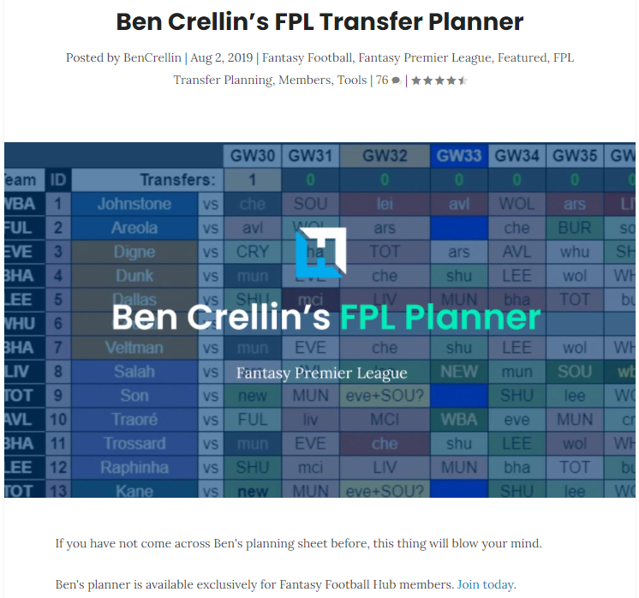
To view the preview video..
click this link
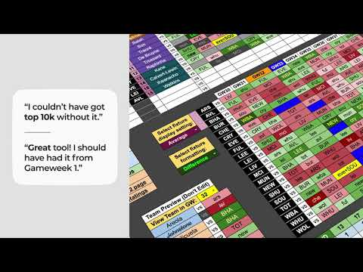

And to find out how to request a copy of my planner...

click this link

